EVHP
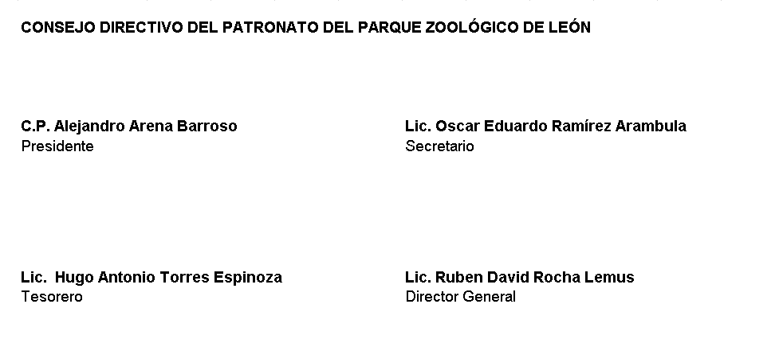
PATRONATO DEL PARQUE ZOOLÓGICO DE LEÓN Estado de Variación en la Hacienda Pública Del 01 de Enero Al 30 de Junio 2022 Cifras en Pesos
Concepto | Hacienda Pública / Patrimonio Contribuido | Hacienda Pública / Patrimonio Generado de Ejercicios Anteriores | Hacienda Pública / Patrimonio Generado de Ejercicio | Exceso o Insuficiencia en la Actualización de la Hacienda Pública / Patrimonio | Total

Hacienda Pública / Patrimonio Contribuido Neto de 2021 | 34,268,371.78 | 0.00 | 0.00 | 0.00 | 34,268,371.78
Aportaciones | 11,429,029.39 | 0.00 | 0.00 | 0.00 | 11,429,029.39
Donaciones de Capital | 0.00 | 0.00 | 0.00 | 0.00 | 0.00
Actualización de la Hacienda Pública/Patrimonio | 22,839,342.39 | 0.00 | 0.00 | 0.00 | 22,839,342.39

Hacienda Pública / Patrimonio Generado Neto de 2021 | 0.00 | 73,209,932.25 | 242,906.18 | 0.00 | 73,452,838.43
Resultados del Ejercicio (Ahorro/Desahorro) | 0.00 | 0.00 | 242,906.18 | 0.00 | 242,906.18
Resultados de Ejercicios Anteriores | 0.00 | 71,952,960.65 | 0.00 | 0.00 | 71,952,960.65
Revalúos | 0.00 | 0.00 | 0.00 | 0.00 | 0.00
Reservas | 0.00 | 0.00 | 0.00 | 0.00 | 0.00
Rectificaciones de Resultados de Ejercicios Anteriores | 0.00 | 1,256,971.60 | 0.00 | 0.00 | 1,256,971.60

Exceso o Insuficiencia en la Actualización de la Hacienda Pública / Patrimonio Neto de 2021 | 0.00 | 0.00 | 0.00 | 0.00 | 0.00
Resultado por Posición Monetaria | 0.00 | 0.00 | 0.00 | 0.00 | 0.00
Resultado por Tenencia de Activos no Monetarios | 0.00 | 0.00 | 0.00 | 0.00 | 0.00

Hacienda Pública / Patrimonio Neto Final de 2021 | 34,268,371.78 | 73,209,932.25 | 242,906.18 | 0.00 | 107,721,210.21

Cambios en la Hacienda Pública / Patrimonio Contribuido Neto de 2022 | 1,076,797.00 | 0.00 | 0.00 | 0.00 | 1,076,797.00
Aportaciones | 0.00 | 0.00 | 0.00 | 0.00 | 0.00
Donaciones de Capital | 0.00 | 0.00 | 0.00 | 0.00 | 0.00
Actualización de la Hacienda Pública/Patrimonio | 1,076,797.00 | 0.00 | 0.00 | 0.00 | 1,076,797.00

Variaciones de la Hacienda Pública / Patrimonio Generado Neto de 2022 | 0.00 | 238,526.46 | 740,323.36 | 0.00 | 979,025.82
Resultados del Ejercicio (Ahorro/Desahorro) | 0.00 | 0.00 | 983,405.54 | 0.00 | 983,405.54
Resultados de Ejercicios Anteriores | 0.00 | 0.00 | 4,379.72 | 0.00 | -4,379.72
Revalúos | 0.00 | 0.00 | 0.00 | 0.00 | 0.00
Reservas | 0.00 | 0.00 | 0.00 | 0.00 | 0.00
Rectificaciones de Resultados de Ejercicios Anteriores | 0.00 | 0.00 | 0.00 | 0.00 | 0.00

Cambios en el Exceso o Insuficiencia en la Actualización de la Hacienda Pública / Patrimonio Neto de 2022 | 0.00 | 0.00 | 0.00 | 0.00 | 0.00
Resultado por Posición Monetaria | 0.00 | 0.00 | 0.00 | 0.00 | 0.00
Resultado por Tenencia de Activos no Monetarios | 0.00 | 0.00 | 0.00 | 0.00 | 0.00

Hacienda Pública / Patrimonio Neto Final de 2022 | 35,345,168.78 | 73,448,458.71 | 983,405.54 | 0.00 | 109,777,033.03

BAJO PROTESTA DE DECIR VERDAD DECLARAMOS QUE LOS ESTADOS FINANCIEROS Y SUS NOTAS, SON RAZONABLEMENTE CORRECTOS Y SON RESPONSABILIDAD DEL EMISOR

